Iref & Ain
LT3092
Iref | 0.0000100
Iout | 0.014
pick Rset Actual for desired Iref in mA
Rout | 15
Rset calc | 21,000.00
Rset Actual | 22,000
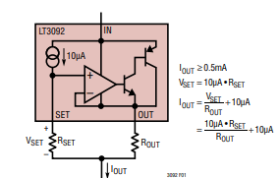
Iref ma | 14.67

VDC | 24
Rmax | 1,636
Rmax set | 1,400
Vin max | 20.53
Vin max | 10.00
ratio | 0.487

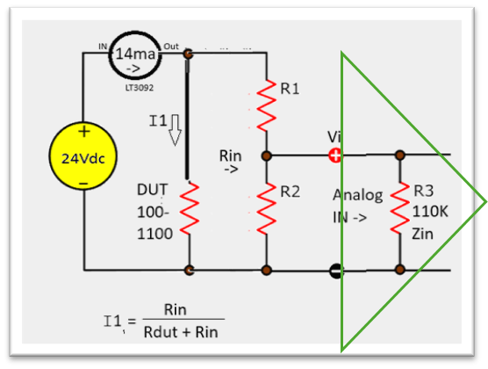
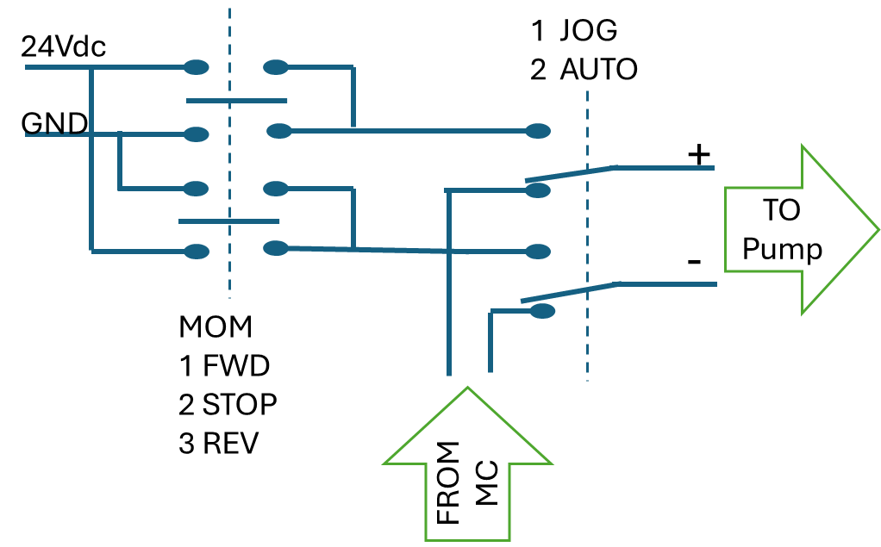
R2 (u pick) | 1,000,000
R3 (Zin) | 110,000
R2 || R3 (R2p) | 99,099
R1 | 104,384
Rin | 214,384
R1 Actual | 104,700

Rdut Max | 1100
Rdut Min | 100
Idut hi | 14.59
Idut lo | 14.66
diff | -0.5%

